挂装 GTIN
款号 | UPC | 配比 | 颜色 | 数量
SC018155 | 00190917899580 | 15FF | WHITE 白色 | 120
SC018155 | 00190917899559 | 14CC | WHITE | 20
SC018155 | 00190917899535 | 14BB | WHITE | 10
SC018155 | 00190917899511 | 13K | WHITE | 150
SC018155 | 00190917899566 | 15GG | WHITE | 80
SC018155 | 00190917899542 | 14EE | WHITE | 50
SC018155 | 00190917899573 | 14L | WHITE | 110
SC018155 | 00190917899528 | 13Q | WHITE | 90
SC018155 | 00190917899504 | 13Y | WHITE | 110
SC018155 | 00190917899597 | 13AA | WHITE | 50

SC018155 | 00190917899603 | 15EE | BLACK 黑色 | 50
SC018155 | 00190917899726 | 14EE | BLACK | 320
SC018155 | 00190917899702 | 14DD | BLACK | 70
SC018155 | 00190917899689 | 13I | BLACK | 10
SC018155 | 00190917899757 | 14L | BLACK | 70
SC018155 | 00190917899740 | 14GG | BLACK | 50
SC018155 | 00190917899696 | 13Z | BLACK | 40
SC018155 | 00190917899719 | 14FF | BLACK | 10
SC018155 | 00190917899672 | 14AA | BLACK | 80
SC018155 | 00190917899733 | 15DD | BLACK | 80
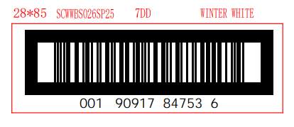

 |  |  | 挂装牛皮纸箱贴

独色独码GTIN
款号 | UPC | 配比 | 颜色 | 数量
SC018155 | 10190917899617 | XS | WHITE 白色 | 72
SC018155 | 10190917899624 | S | WHITE | 70
SC018155 | 10190917899631 | M | WHITE | 198
SC018155 | 10190917899648 | L | WHITE | 96
SC018155 | 10190917899655 | XL | WHITE | 80
SC018155 | 10190917899662 | XXL | WHITE | 60

SC018155 | 10190917899761 | XS | BLACK 黑色 | 72
SC018155 | 10190917899778 | S | BLACK | 68
SC018155 | 10190917899785 | M | BLACK | 186
SC018155 | 10190917899792 | L | BLACK | 90
SC018155 | 10190917899808 | XL | BLACK | 88
SC018155 | 10190917899815 | XXL | BLACK | 40

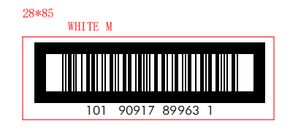

 |  |  | 挂装独色独码牛皮纸箱贴

平包装 GTIN
款号 | UPC | 配比 | 颜色 | 大货数量
SC018155 | 50190917899615 | XS | WHITE 白色 | 24 | 84
SC018155 | 50190917899622 | S | WHITE | 38 | 168
SC018155 | 50190917899639 | M | WHITE | 44 | 204
SC018155 | 50190917899646 | L | WHITE | 42 | 192
SC018155 | 50190917899653 | XL | WHITE | 28 | 108
SC018155 | 50190917899660 | XXL | WHITE | 20 | 60

SC018155 | 50190917899769 | XS | BLACK 黑色 | 24 | 84
SC018155 | 50190917899776 | S | BLACK | 38 | 168
SC018155 | 50190917899783 | M | BLACK | 46 | 216
SC018155 | 50190917899790 | L | BLACK | 42 | 192
SC018155 | 50190917899806 | XL | BLACK | 28 | 108
SC018155 | 50190917899813 | XXL | BLACK | 20 | 60

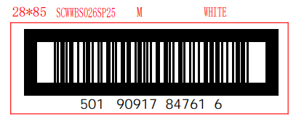

 |  |  | 平包装牛皮纸箱贴

胶袋贴纸
款号 | UPC | 配比 | 颜色 | 数量
SC018155 | 190917899610 | XS | WHITE 白色 | 132
SC018155 | 190917899627 | S | WHITE | 244
SC018155 | 190917899634 | M | WHITE | 292
SC018155 | 190917899641 | L | WHITE | 276
SC018155 | 190917899658 | XL | WHITE | 164
SC018155 | 190917899665 | XXL | WHITE | 100

SC018155 | 190917899764 | XS | BLACK 黑色 | 132
SC018155 | 190917899771 | S | BLACK | 244
SC018155 | 190917899788 | M | BLACK | 308
SC018155 | 190917899795 | L | BLACK | 276
SC018155 | 190917899801 | XL | BLACK | 164
SC018155 | 190917899818 | XXL | BLACK | 100

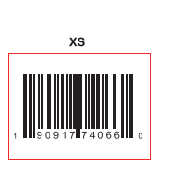

 |  | 平包装胶袋贴纸，平包装纸箱贴纸

